关系图
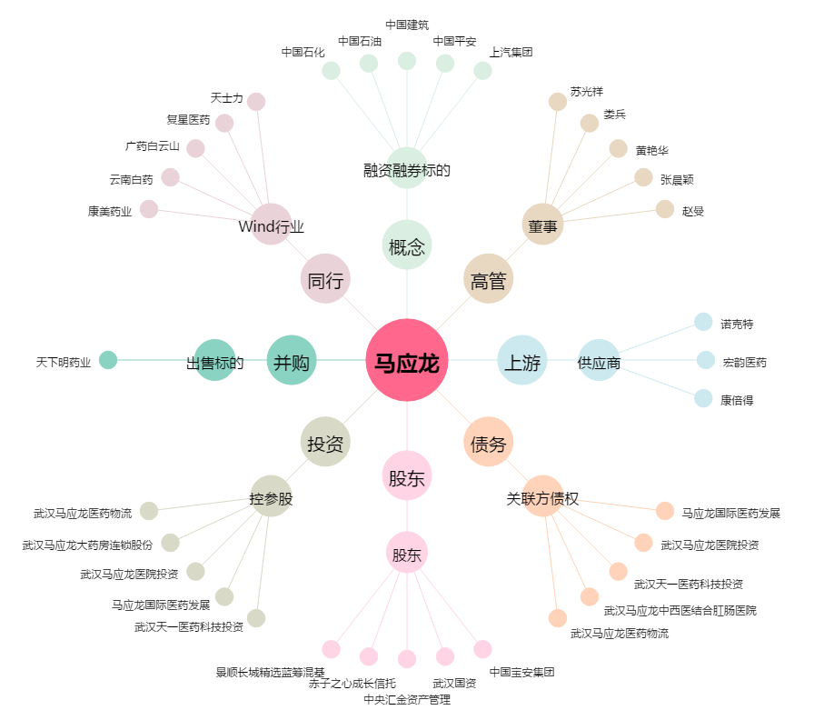
马应龙[600993.SH] - 关系概览图

